상품제안서
차량겸용소화기+4in1비상탈출키트 | 상품코드: S40820

 |  |  |  |  |  |  | 02-713-8555 | www.synergygift.co.kr
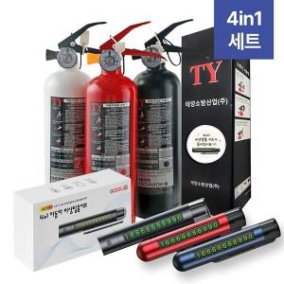

【상세/제작정보】 | <p><span style="font-size: 14pt;">※ 비상탈출키트 인쇄 희망시 별도 문의 바랍니다.</span></p><p><span style="font-size: 14pt;">&nbsp;</span></p><p><span style="font-size: 14pt;">※ 기본수량 미만 진행시 별도 문의 바랍니다.</span></p><p><span style="font-size: 14pt;">※ 운임비 별도 발생 됩니다.</span></p>

【인쇄/포장옵션】 | 레이저, DTF컬러전사 / 포장지포장

【공급단가】 | 수량 | 20~ | 50~ | 100~ | 300~ | 1,000~
*VAT별도 | 단가 | 24,590원 | 24,210원 | 23,650원 | 22,700원 | 21,750원

【상품 URL】 | https://www.synergygift.co.kr:443/src/goods_detail.php?gdno=40820

